Sheet1
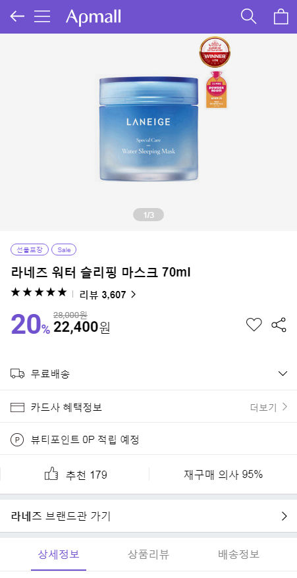
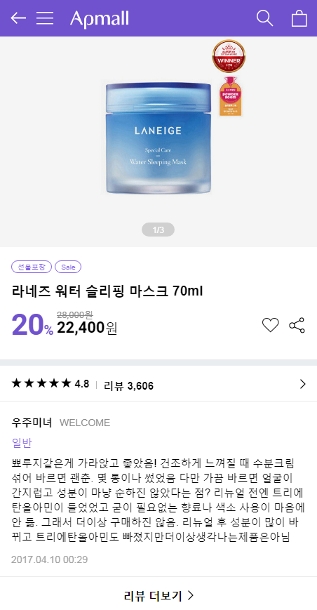
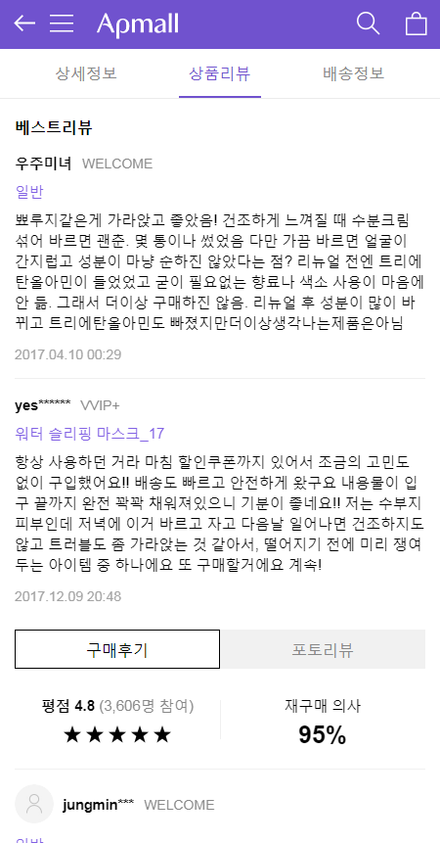
 |  | 전체 모수 | 15초 체류 |  | 30초 체류 |  | 60초 체류 |  | 90초 체류 |  | 리뷰보기 |  | 구매하기 버튼클릭 |  | 구매완료
 |  |  | UV | CVR | UV | CVR | UV | CVR | UV | CVR | UV | CVR | UV | CVR | UV | CVR
 | control | 15,892 | 11,390 | 71.67% | 8,890 | 55.94% | 5,668 | 35.67% | 4,059 | 25.54% | 2,257 | 14.20% | 2,746 | 17.28% | 836 | 5.26%
 | Var1 | 15,848 | 11,367 | 71.73% | 8,946 | 56.45% | 5,958 | 37.59% | 4,454 | 28.10% | 3,538 | 22.32% | 2,903 | 18.32% | 901 | 5.69%
 | Var2 | 16,058 | 11,469 | 71.42% | 9,059 | 56.41% | 5,750 | 35.81% | 4,130 | 25.72% | 2,253 | 14.03% | 2,969 | 18.49% | 875 | 5.45%
 | Var1 Uplift |  |  | 0.08% |  | 0.91% |  | 5.41% |  | 10.04% |  | 57.19% |  | 6.01% |  | 8.07%
 | Var2 Uplift |  |  | -0.35% |  | 0.85% |  | 0.40% |  | 0.70% |  | -1.21% |  | 7.00% |  | 3.58%

 | 1. 베스트리뷰(점수 1000점 이상)가 상품 이미지 바로 아래 노출되었을 때 체류시간이 늘어나고 리뷰를 탐색하는 고객의 비중이 늘어남
 | 2. 또한 구매하는 고객의 비중도 다소 증가하는 것으로 보임. 리뷰의 품질을 높이고, 모든 상품에 대해 베스트리뷰가 존재한다면 체류시간, 구매전환율이 더욱 상승할 것으로 보임
 | 3. 고객의 진정성 있는 리뷰 2~3개가 고개의 체류시간을 높이고, 상품에 대한 이해를 높이는 것으로 볼 수 있음

Original |  |  |  | Variation1 |  |  |  | Variation2
베스트리뷰 노출 없음 |  |  |  | 상품이미지 아래 바로 노출 |  |  |  | 상품리뷰 탭 클릭 후 노출

